授業カード
※必須
※単元名 |  | ※教科 | ※学習形態 | ①の画像を挿入 | ②の画像1を挿入 | ③動画を挿入
 |  |  | ※単元内で何回目の授業か
※学部学年 | ※障害種 | ※キャッチコピー | ※授業時間
授業構成
※単元の中の授業タイトル
※ねらい
※指導のポイント
※導入の流れ
※活動の流れ |  |  |  | ②の画像2を挿入 | ②の画像3を挿入
※振り返りの流れ
教材・ICT
※準備物
※授業写真（右枠①） | ある場合は右に挿入
授業、教材写真（あれば右枠②）
動画（あれば③）
※詳細WordファイルURL（指導案など） このExcelと同じ名前で保存してください ※個人名は、Aさんなどに変換 | 提出ファルダと同じ場所に指導案は同じ名前で保存してください
授業で使ったスライド（パワポなど） | 提出ファルダと同じ場所に指導案は同じ名前で保存してください |  |  | ②の画像4を挿入 | ②の画像5を挿入
※ICT活用
その他
※＃検索内容（例：お金,足し算など） ライブラリーに入れたときに検索しやすいようにするワード
(複数ある場合は半角英数字の「,」で区切る)

授業カード 見本
※必須
地図（MAP）について知ろう |  | 生活単元学習 | 学年全体各クラスごとでの授業 | 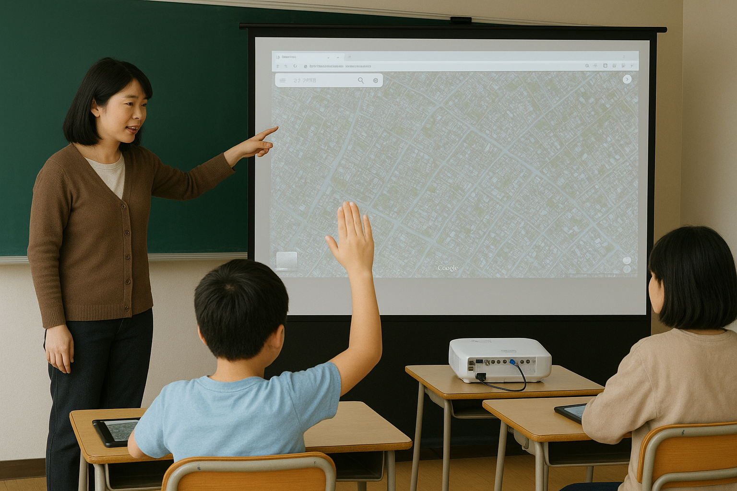 ①の画像を挿入 | ②の画像1を挿入 | ③動画を挿入
 |  |  | 3
高等部１学年 | 知的障害 | MAPを自分で編集して見やすくする | ５０分
授業構成
※単元の中の授業タイトル | 学校周辺の避難場所を確認しよう
※ねらい | iPadのマップやGOOGLEMAPを使って場所が確認できるようになる。また社会体験学習で防災について勉強した繋がり。
※指導のポイント | iPadのマップアプリで学校周辺の地図をスクリーンショットして、Canvaにアップロードして避難場所にスタンプなどの印をつける
※導入の流れ | 今日やることの確認。避難所（マーク）やハザードマップなどの説明。
※活動の流れ | 初めは「マップ」を使い学校の場所を調べる→学校の周辺施設で避難所表示がされている場所をストリートビューなどを使い探す→見つけた避難所をCanvaで張り付けた地図にスタンプなどで表示したりコメントを入れたりする |  |  | ②の画像2を挿入 | ②の画像3を挿入
※振り返りの流れ | 自分のまとめた避難所マップを前のプロジェクターでミラーリングして発表
教材・ICT
※準備物 | プロジェクター、iPad、生徒一人一人のSTアカウント（Canvaのログイン時に使用）、パワポ（最初の説明）
※授業写真（右枠①） | ある場合は右に挿入
授業、教材写真（あれば右枠②）
動画（あれば③）
※詳細WordファイルURL（指導案など） このExcelと同じ名前で保存してください ※個人名は、Aさんなどに変換 | 提出ファルダと同じ場所に指導案は同じ名前で保存してください
授業で使ったスライド（パワポなど） | 提出ファルダと同じ場所に指導案は同じ名前で保存してください |  |  | ②の画像4を挿入 | ②の画像5を挿入
※ICT活用（ある）
その他
※＃検索内容（例：お金,足し算など） ライブラリーに入れたときに検索しやすいようにするワード | 高等部,生活単元,地図,社会体験学習,防災,MAP,ストリートビュー,避難所,ハザードマップ
(複数ある場合は半角英数字の「,」で区切る)

